Sprint Backlog
Sprint Backlog
***หมายเหตุ: กำหนดให้แต่ละ Sprint มีความยาว 1 สัปดาห์ (5 วัน)
 |  |  |  |  |  |  |  |  |  |  | Team velocity = |  | 96
Sprint No. | Product Backlog Items | Sprint Tasks | Initial Estimate of Effort | New Estimate of Effort Remaining at The End of Day… |  |  |  |  | เวลาที่ทำจริง | ผู้รับผิดชอบ
 |  |  |  | 1 | 2 | 3 | 4 | 5 |  |  | Total | 1 | 2 | 3 | 4 | 5
1 | As a customer, I want to buy a voucher to support a student in need. | สร้างหน้า UI : Voucher | 5 | 5 | 5 | 0 | 0 | 0 | 2 | เหนือฟ้า | 96 | 96 | 96 | 73 | 32 | 0
 |  | สร้างหน้า UI : Detail Voucher | 5 | 5 | 5 | 0 | 0 | 0 | 1 | เหนือฟ้า
 |  | สร้างหน้า UI : ตะกร้าสินค้า | 5 | 5 | 5 | 0 | 0 | 0 | 1 | เหนือฟ้า
 |  | สร้างหน้า UI : กรอกข้อมูลเพื่อขอใบลดหย่อน | 5 | 5 | 5 | 5 | 5 | 0 | 4 | เหนือฟ้า | Burndown Chart
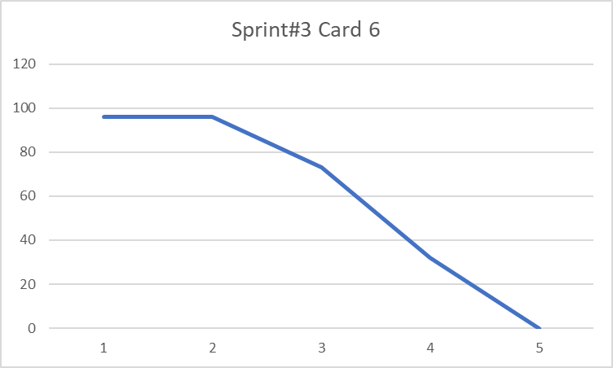
 |  | สร้างหน้า UI : เลือกวิธีการชำระเงิน | 5 | 5 | 5 | 5 | 0 | 0 | 3 | เหนือฟ้า
 |  | สร้างหน้า UI : Voucher Success | 5 | 5 | 5 | 5 | 0 | 0 | 1.5 | เหนือฟ้า
 |  | สร้างหน้า UI : ชำระเงิน qr code | 4 | 4 | 4 | 4 | 0 | 0 | 3 | เหนือฟ้า, ณัฏฐ์, ริตา
 |  | สร้างหน้า UI : ชำระเงินพร้อมเพย์ | 4 | 4 | 4 | 4 | 0 | 0 | 2 | เหนือฟ้า
 |  | สร้างหน้า UI : ชำระเงินเลขบัญชีธนาคาร | 4 | 4 | 4 | 4 | 0 | 0 | 2 | เหนือฟ้า
 |  | สร้างหน้า UI : ชำระเงิน counter service | 4 | 4 | 4 | 4 | 0 | 0 | 3 | เหนือฟ้า, ณัฏฐ์
 |  | สร้างหน้าใบกำกับภาษี | 4 | 4 | 4 | 4 | 4 | 0 | 3 | ณัฏฐ์, ริตา
 |  | Test การซื้อ voucher แบบไม่ขอใบกำกับภาษี | 3 | 3 | 3 | 3 | 3 | 0 | 2 | สมาชิกทุกคน
 |  | Test การซื้อ voucher แบบขอใบกำกับภาษี | 3 | 3 | 3 | 3 | 3 | 0 | 2 | สมาชิกทุกคน
 |  | Test การชำระเงินแบบ qr code | 3 | 3 | 3 | 3 | 0 | 0 | 2 | สมาชิกทุกคน
 |  | Test การชำระเงินแบบพร้อมเพย์ | 3 | 3 | 3 | 3 | 0 | 0 | 2 | สมาชิกทุกคน
 |  | Test การชำระเงินแบบเลขบัญชีธนาคาร | 3 | 3 | 3 | 3 | 0 | 0 | 2 | สมาชิกทุกคน
 |  | Test การชำระเงินแบบ counter service | 3 | 3 | 3 | 3 | 0 | 0 | 2 | สมาชิกทุกคน
 |  | Test การซื้อแบบไม่ต้องกดเข้าหน้า Detail | 3 | 3 | 3 | 3 | 0 | 0 | 2 | สมาชิกทุกคน
 |  | Test การกรอกข้อมูลผิด | 4 | 4 | 4 | 4 | 4 | 0 | 2 | ณัฐวัฒน์
 |  | ทำ Sprint Backlog | 3 | 3 | 3 | 3 | 3 | 0 | 1 | ริตา
 |  | ทำ A-dapt Blueprint | 8 | 8 | 8 | 0 | 0 | 0 | 5 | ริตา
 |  | ทำ User Manual | 8 | 8 | 8 | 8 | 8 | 0 | 5 | ริตา, บูชิตา
 |  | ทำสไลด์ Presentation | 2 | 2 | 2 | 2 | 2 | 0 | 1 | บูชิตา

 |  | Estimate Point | 96 |  |  |  |  |  | 53.5

A-dapt Bluepoint
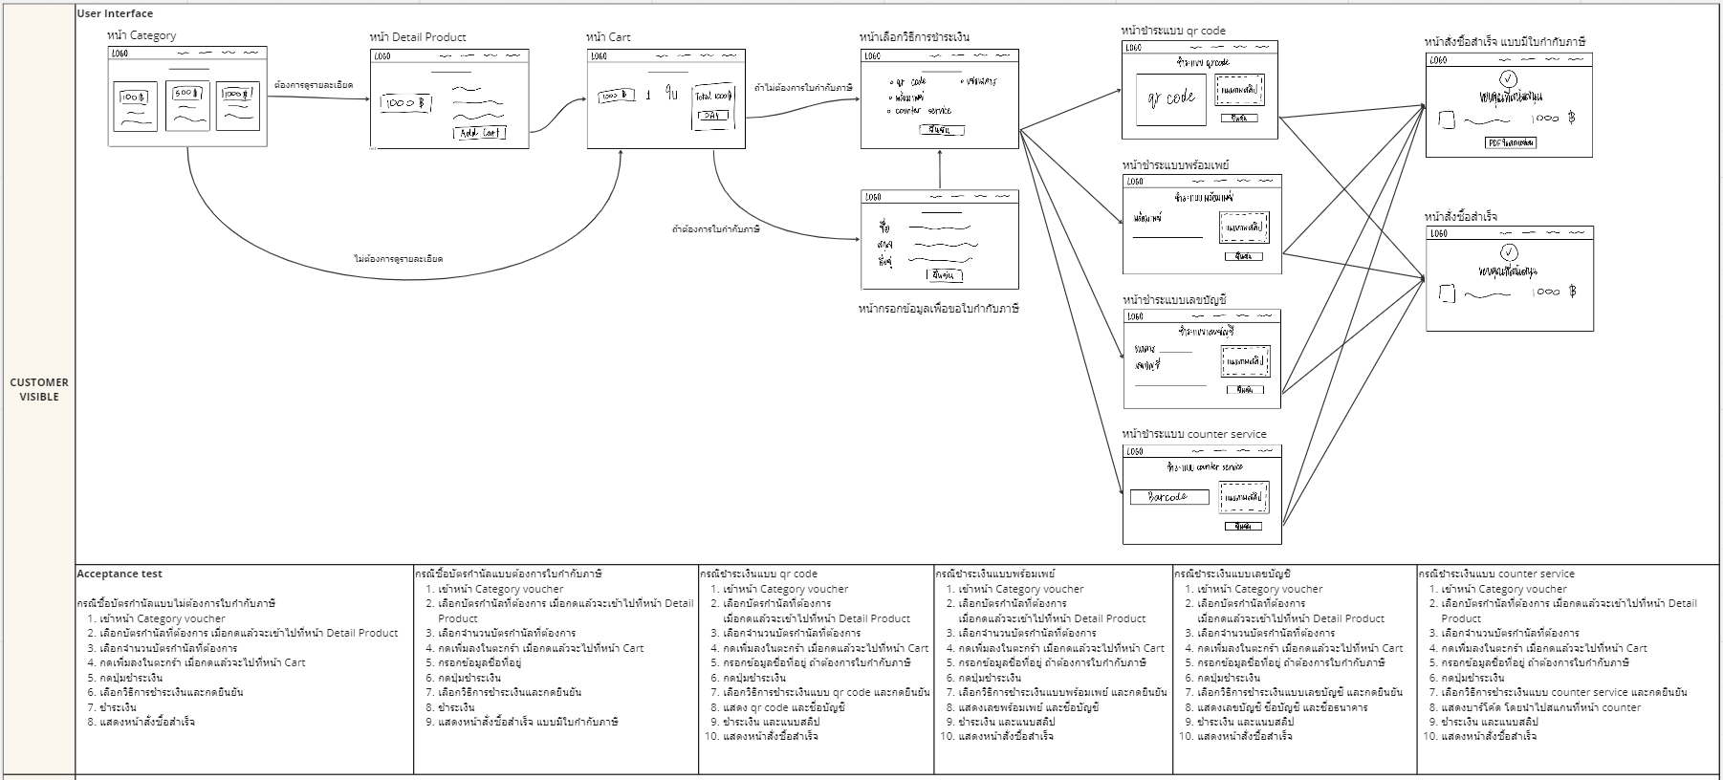
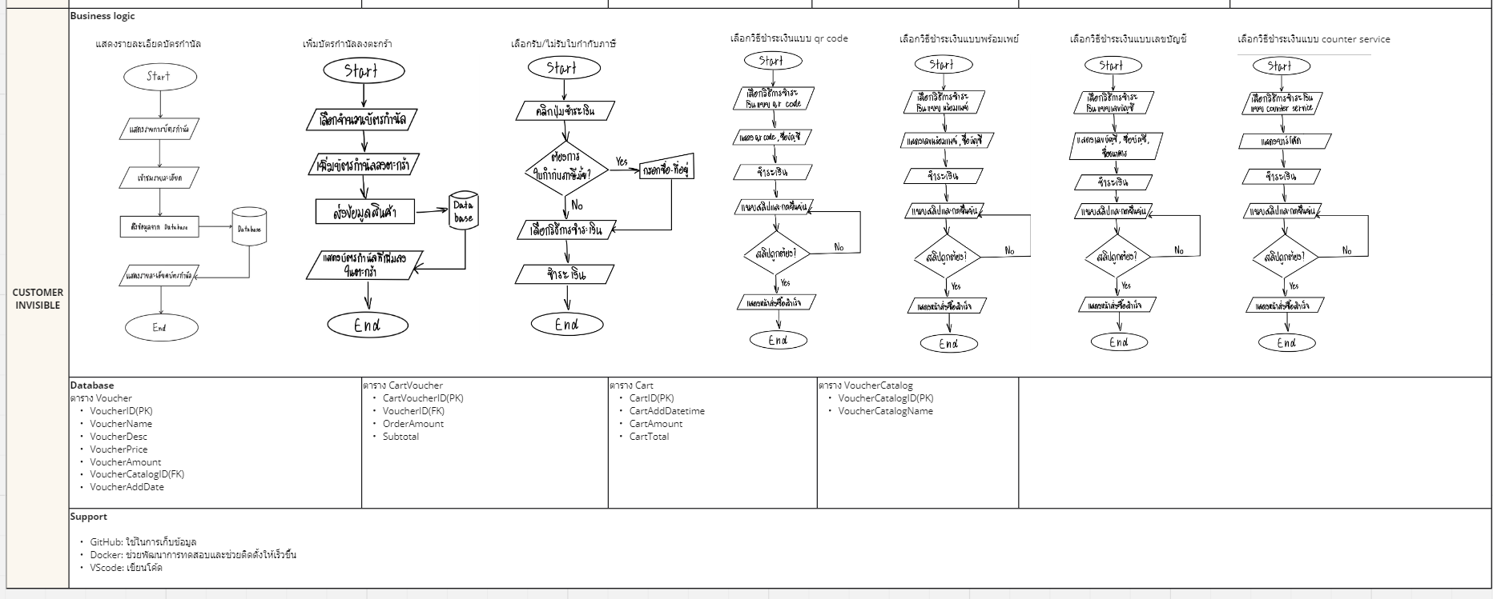
A-DAPT Blueprint | https://miro.com/welcomeonboard/OG96SXZYTXJTZTU3djV0M2d0OEd4QUlEYmtSczBkOWhhZ3hoM0lBT0c4UUtqRlBXNUJscnNXMDlIb0M2OEZUNXwzNDU4NzY0NTc1ODUxMjk3MTE1fDI=?share_link_id=22467708934

